Bag report
ID: | BR3
Summary: | Відмова в створенні проекту з валідними даними у всіх полях, що з'являються при відкритті відповідного вікна
Priority | High
Severity: | Major
Enviroment | Google Chrome 105.0.5195.127 (Windows 10 Pro)
Pre-conditions: | Авторизуватись на сайті http://morning-ocean-80134.herokuapp.com/ з правами ADMIN. Відкрити вкладку "Projects & sub-projects"
Step to Reproduce:
1. Натиснути кнопку "Create New Projects"
2. Ввести валідні дані в поля: "Name", "Description", "In money", "In time".
3. Обрати замовника з існуючих варіантов в полі "Customer:"
4. Ввімкнути чекбокси біля спіробітників, обраних з існуючих варінтів у стовпчику "Employees:" для роботи у цьому проекті
5. Обрати Відповідального за проект з існуючих варіантов в полі "Lead:"
6. Ввімкнути чекбокси біля фахових категорій тарифікації, обраних з існуючих варінтів у стовпчику "Categories:"
7. Натиснути кнопку "Create Project"
Actual result: | Користувач залишається на вкладці з полями для створення нового проекту. З'являеться червоне поле з описом помилки: "External rate external_rate required in any selected category". У стовпчику "Categories:" біля фахових категорій тарифікації, що відмічені галочкою при заповненні форми створення проекту, з'явилися порожні поля вводу тарифної ставки.
Expected result: | Користувач перенаправлений на вкладку "Projects & sub-projects", де у списку існуючих проектів відображається назва щойно створенного проекту.
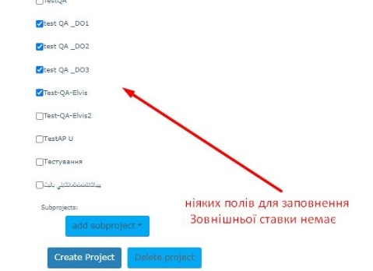 Attachment:

ID: | BR9
Summary: | Можливість створення проектів з однаковими назвами
Priority | Medium
Severity: | Minor
Enviroment | Google Chrome 105.0.5195.127 (Windows 10 Pro)
Pre-conditions: | Авторизуватись на сайті http://morning-ocean-80134.herokuapp.com/ з правами ADMIN. Відкрити вкладку "Projects & sub-projects". Має бути створений будь-який проект, який відображається на на цій вкладці.
Step to Reproduce:
1. Натиснути кнопку "Create New Projects"
2. Ввести в поле "Name" назву проекта, що зараз присутній у списку проектів
3. Ввести валідний опис в поле "Description"
4. Ввести валідні дані в поле "In money"
5. Ввести валідні дані в поле "In time"
6. Обрати замовника з існуючих варіантов в полі "Customer:"
7. Ввімкнути чекбокси біля спіробітників, обраних з існуючих варінтів у стовпчику "Employees:" для роботи у цьому проекті
8. Обрати Відповідального за субпроект з існуючих варіантов в полі "Lead:"
9. Ввімкнути чекбокси біля фахових категорій тарифікації, обраних з існуючих варінтів у стовпчику "Categories:"
10. Натиснути кнопку "Create Project"
Actual result: | Користувач перенаправлений на вкладку "Projects & sub-projects", де у списку існуючих проектів відображається назва щойно створенного проекту. Таких назв у списку проектів більше, ніж одна!!!
Expected result: | Користувач залишається на вкладці з полями для створення нового проекту. З'являється червоне поле з описом помилки: "A project with this name already exists. Choose another name." Поле "Name" знов порожнє..
Attachment: | 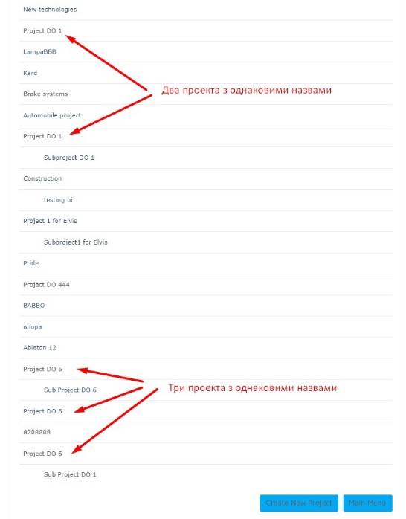

ID: | BR10
Summary: | Збереження проекту з від'ємними числами у полях "In money", "In time" та тарифної ставки.
Priority | Low
Severity: | Minor
Enviroment | Google Chrome 105.0.5195.127 (Windows 10 Pro)
Pre-conditions: | Авторизуватись на сайті http://morning-ocean-80134.herokuapp.com/ з правами ADMIN. Відкрити вкладку "Projects & sub-projects". Має бути створений будь-який проект, який відображається на на цій вкладці.
Step to Reproduce:
1. Клікнути мишкою на назві проекту, у якому маємо обновити дані.
2. Ввести нові дані (будь-яке від'ємне число) в поле "In money"
3. Ввести нові дані (будь-яке від'ємне число) в поле "In time"
4. Ввести нові дані (будь-якi від'ємні числа) у поля тарифної ставки біля фахових категорій тарифікації з ввімкнутими чекбоксами у стовпчику "Categories:"
5. Натиснути кнопку "Update Project"
Actual result: | Користувач перенаправлений на вкладку "Projects & sub-projects". Після клацання мишкою по назві щойно оновленого проекту відкривається вкладка з полями для редагування проекту. У всіх полях збережені введені від'ємні дані.
Expected result: | Користувач залишається на вкладці з полями для редагування проекту. З'являеться червоне поле "3 errors prohibited this project from being saved:" з описом помилок: "Project money must be a positive number. Project time must be a positive number. External rate must be a positive number." Поля, в які було введено від'ємні числа, стали порожніми.

ID: | BR15
Summary: | Можливість збереження субпроекту з невалідними даними Замовника.
Priority | Low
Severity: | Trivial
Enviroment | Google Chrome 105.0.5195.127 (Windows 10 Pro)
Pre-conditions: | Авторизуватись на сайті http://morning-ocean-80134.herokuapp.com/ з правами ADMIN. Відкрити вкладку "Projects & sub-projects". Має бути створений будь-який проект, який відображається на на цій вкладці.
Step to Reproduce:
1. Клацнути мишкою на назві проекту, у якого є субпроект.
2. В полі "Customer:" субпроекта обрати Замовника, що не співпадає з Замовником батьківського проекту).
3. Натиснути кнопку "Update Project"
Actual result: | Користувач перенаправлений на вкладку "Projects & sub-projects". Після клацання мишкою по назві щойно оновленого проекту відкривається вкладка з полями для редагування проекту. Дані полів "Customer:" в проекту і субпроекту не співпадають.
Expected result: | Користувач залишається на вкладці з полями для редагування проекту. З'являеться червоне поле: "1 error prohibited this project from being saved:" з описом помилки: "The customer of the subproject and the project must be the same."

ID: | BR4
Summary: | Відмова в створенні субпроекту з валідними даними у всіх полях, що з'являються при відкритті відповідного вікна
Priority | High
Severity: | Major
Enviroment | Google Chrome 105.0.5195.127 (Windows 10 Pro)
Pre-conditions: | Авторизуватись на сайті http://morning-ocean-80134.herokuapp.com/ з правами ADMIN. Відкрити вкладку "Projects & sub-projects". Має бути створений будь-який проект, який відображається на на цій вкладці.
Step to Reproduce:
1. Клікнути мишкою на назві проекту, до якого маємо додати новий субпроект
2. Натиснути кнопку "add subproject"
3. Ввести валідну назву в поле "Name"
4. Ввести валідний опис в поле "Description"
5. Ввести валідні дані в поле "In money"
6. Ввести валідні дані в поле "In time"
7. Обрати Замовника (що є Замовником батьківського проекту) в полі "Customer:"
8. Ввімкнути чекбокси біля спіробітників, обраних з існуючих варінтів у стовпчику "Employees:" для роботи у цьому субпроекті
9. Обрати Відповідального за субпроект з існуючих варіантов в полі "Lead:"
10. Ввімкнути чекбокси біля фахових категорій тарифікації, обраних з існуючих варінтів у стовпчику "Categories:"
11. Натиснути кнопку "Update Project"
Actual result: | Користувач залишається на вкладці редагування проекту. З'являеться червоне поле з описом помилки: "External rate external_rate required in any selected category". У стовпчику "Categories:" біля фахових категорій тарифікації, що відмічено галочкою, з'явилися порожні поля вводу тарифної ставки.
Expected result: | Користувач перенаправлений на вкладку "Projects & sub-projects", де під назвою батьківського проекту відображається назва щойно створенного субпроекту. Назва субпроекту має відступ від лівого краю списку порівнянно с назвами проектів.

